30945-MJ 数量单
华夫格 30945-MJ 99131-1 生产指示单

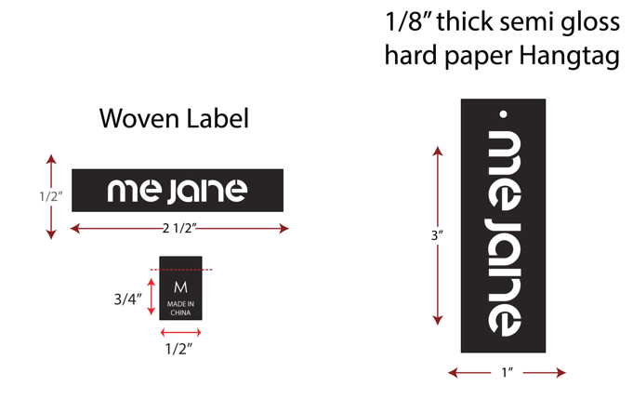
1.订单概况 | 客户 : ME JANE | 款号：99131-1 |  |  |  | 总数： | 2400件
数量单

STYLE# 99131-1 ORDER# 30945-MJ |  | STYLE# | S | M | L | XL | 总数
中文 | 英文 | 配比 | 1 | 2 | 2 | 1
黑色 | BLACK | 127307MJ | 200 | 400 | 400 | 200 | 1200
麻灰色#6350 | HEATHER GREY #6350 | 127308MJ | 200 | 400 | 400 | 200 | 1200
 |  |  |  |  |  |  | 2400

